Лист3
 | ЖК Пальмира
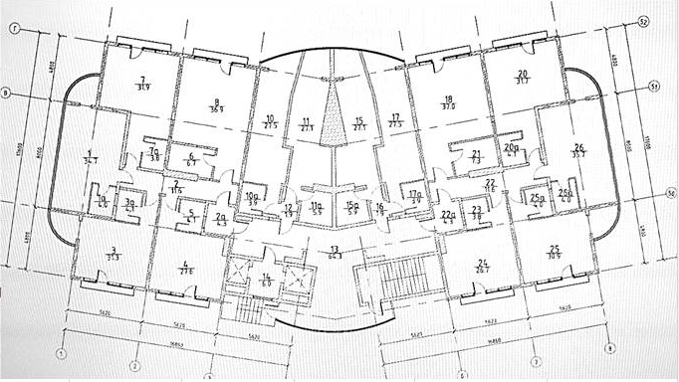

13 этаж

12 этаж

11 этаж

10 этаж

9 этаж | № | черновая | № | черновая | № | черновая | № | черновая | № | черновая | № | черновая | № | черновая | № | черновая
 | 5,357,300 |  | 6,159,600 |  | 6,927,300 |  | 5,907,000 |  | 5,620,600 |  | 7,929,700 |  | 6,072,600 |  | 5,154,500
 | 31.70 | 169,000 ₽ | 35.40 | 174,000 ₽ | 38.70 | 179,000 ₽ | 33.00 | 179,000 ₽ | 31.40 | 179,000 ₽ | 44.30 | 179,000 ₽ | 34.90 | 174,000 ₽ | 30.50 | 169,000 ₽
8 этаж

7 этаж |  |  | №30 ремонт 24 600 000 150 164 000

6 этаж

5 этаж

4 этаж

3 этаж

2 этаж

1 этаж

ц

п

 | бронь
 | продано

